Specifikace
 | VZ PP II 39
 | Příloha č. 1 Výzvy - Technická a množstevní specifikace

Číslo | Název předmětu | CPV kód | Požadavky na provedení (specifikace)* |  | Požadovaný počet kusů (ks) | Maximální přípustná jednotková cena (1 ks) bez DPH ** | Jednotková cena (1 ks) bez DPH | výše DPH (v Kč) | Jednotková cena (1 ks) včetně DPH | Celková cena za položku bez DPH | výše DPH (v Kč) | Celková cena za položku vč. DPH | Ilustrační obrázek
1 | Trika | Informační a propagační výrobky - 39294100-0 Tričko s krátkým rukávem (T-shirts) - 18331000-8 | Tričko: - barva: bílá - materiál: 100% bavlna, gramáž min. 100g/m2; - velikosti: 30 ks M, 25 ks L, 5 ks XL; - potisk: potisk triček – přední část logo Kraj Vysočina, velikost cca 100 x 40 mm, tříbarevný potisk, zadní část – obrázek jednobarevný potisk - barva černá, velikost cca 230 x 220 mm. - U rozměrových, objemových, váhových a výkonnostních parametrů umožňuje zadavatel max. odchylku v intervalu +- 10 %, tato podmínka platí pro minimální rozměr, maximální rozměr není omezen; |  | 60 | 230.00 Kč |  | - Kč | - Kč | - Kč | - Kč | - Kč | 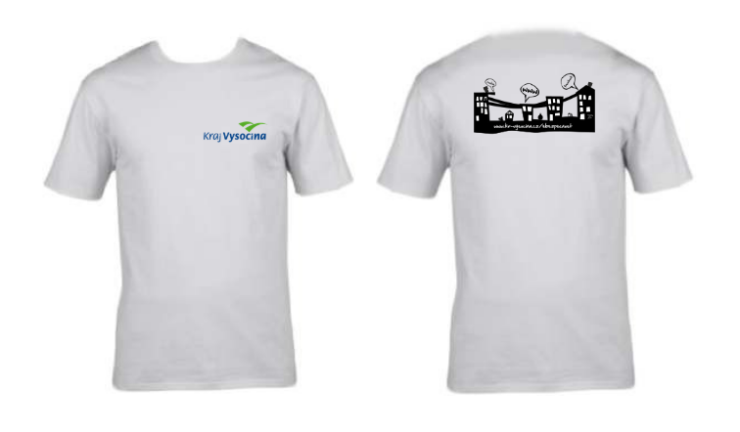
CELKOVÁ NABÍDKOVÁ CENA (za všechny položky) |  |  | bez DPH | - Kč | podpis dodavatele
 |  |  | výše DPH | - Kč
 |  |  | s DPH | - Kč | Výše uvedeným podpisem současně čestně prohlašuji, že se nezměnily údaje rozhodné pro posouzení splnění kvalifikace obsažené v dokladech, které má zadavatel k dispozici (pozn. Splnění kvalifikace bylo ke dni podání žádosti o zařazení do dynamického nákupního systému doloženo doklady v rozsahu stanoveném v bodě 6. Požadavky na prokázání kvalifikace dodavatelů – Zadávací podmínky na nadlimitní veřejnou zakázku pro zavedení dynamického nákupního systému „Dynamický nákupní systém na nákup propagačních předmětů II“ ze dne 6. 10. 2023).

* | Zadavatel požaduje před zadáním předmětů do výroby zaslat jejich grafický návrh (včetně log) k odsouhlasení.
** | Zadavatel upozorňuje, že se jedná o cenu (včetně potisku), která nesmí být překročena. V případě překročení maximálně přípustné jednotkové ceny bude nabídka takového účastníka zadávacího řízení vyřazena a účastník zadávacího řízení vyloučen ze zadávacího řízení.

